Лист1
Тестовый сайт
https://www.awesomescreenshot.com

Проверка / Check | Приоритет/ Priority | Request | Ожидаемый результат / Expected result | 2022-11-10 |  |  |  |  | 2022-12-27
 |  |  |  | Выполнил/ Tester | Окружение/ Environment | Результат/ Result | Response body запроса | Комментарий/ Comments | Выполнил/ Tester | Окружение/ Environment | Результат/ Result | Комментарий/ Comments
Создание имени папки
Пользватель вводит валидное имя папки "Test 12" | Critical | {"name":"Test 12","parentID":"0"} | Папка создана | Анисковец | Charles 4.3.1,Google Chrome, Версия 107.0.5304.87 (Официальная сборка), (64 бит), laptop, Win 10×64 | passed | { "code": 1, "msg": "OK", "data": { "folder": { "tid": 4084473, "folderID": "F08K5joBoP", "userID": "3864897", "userName": "", "userAvatar": "", "name": "Test 12", "parentID": "0", "count": 0, "description": "", "sort": "create", "shareKey": "", "createdSec": 1668031276, "updatedSec": 1668031276, "isShare": 0 } } }
Пользователь вводит имя папки "Test 12" (введено имя уже имеющейся папки) | Critical | {"name":"Test 12","parentID":"0"} | Папка не может быть создана, так как папка с таким именем уже существует | Анисковец | Charles 4.3.1,Google Chrome, Версия 107.0.5304.87 (Официальная сборка), (64 бит), laptop, Win 10×64 | passed | { "code": 0, "msg": "Folder already exists.", "data": null }
Пользователь оставляет поле имени папки пустым в UI нашей программы | 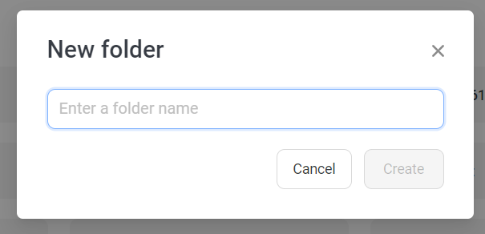 Critical |  | Папка не может быть создана | Анисковец | Charles 4.3.1,Google Chrome, Версия 107.0.5304.87 (Официальная сборка), (64 бит), laptop, Win 10×64 | passed
Пользователь при формировании запроса в Charles с помощью "Compose" поле "name" оставляет пустым | Critical | {"name":"","parentID":"0"} | Папка не может быть создана | Анисковец | Charles 4.3.1,Google Chrome, Версия 107.0.5304.87 (Официальная сборка), (64 бит), laptop, Win 10×64 | failed | { "code": 1, "msg": "OK", "data": { "folder": { "tid": 4084486, "folderID": "F02ONY0ld8", "userID": "3864897", "userName": "", "userAvatar": "", "name": "", "parentID": "0", "count": 0, "description": "", "sort": "create", "shareKey": "", "createdSec": 1668031531, "updatedSec": 1668031531, "isShare": 0 } } } | *ссылка на баг-репорт: https://yuliyaqy.atlassian.net/browse/P1-6
Пользователь вводит пробел в поле имени папки | Critical |  | Папка не может быть создана | Анисковец | Charles 4.3.1,Google Chrome, Версия 107.0.5304.87 (Официальная сборка), (64 бит), laptop, Win 10×64 | passed
Пользователь при формировании запроса в Charles с помощью "Compose" в поле "name" вводит пробел | Critical | 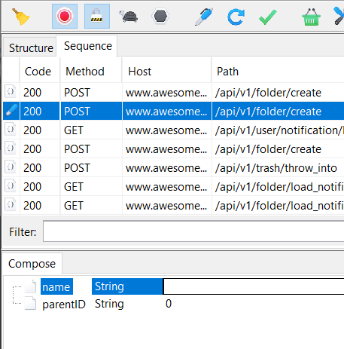 {"name":"","parentID":"0"} | Папка не может быть создана | Анисковец | Charles 4.3.1,Google Chrome, Версия 107.0.5304.87 (Официальная сборка), (64 бит), laptop, Win 10×64 | passed | { "code": 0, "msg": "Folder already exists.", "data": null }
Пользователь вводит имя папки "1" | Critical | {"name":1,"parentID":"0"} | Папка не может быть создана | Анисковец | Charles 4.3.1,Google Chrome, Версия 107.0.5304.87 (Официальная сборка), (64 бит), laptop, Win 10×64 | passed | { "code": 0, "msg": "Invalid Body content, error:json: cannot unmarshal number into Go value of type string, body:{\"name\":1,\"parentID\":\"0\"}", "data": null }
Пользователь вводит имя папки "A" | Critical | {"name":"A","parentID":"0"} | Папка создана | Анисковец | Charles 4.3.1,Google Chrome, Версия 107.0.5304.87 (Официальная сборка), (64 бит), laptop, Win 10×64 | passed | { "code": 1, "msg": "OK", "data": { "folder": { "tid": 4084513, "folderID": "F09nealYjP", "userID": "3864897", "userName": "", "userAvatar": "", "name": "A", "parentID": "0", "count": 0, "description": "", "sort": "create", "shareKey": "", "createdSec": 1668032401, "updatedSec": 1668032401, "isShare": 0 } } }
Пользователь вводит имя папки "a" | Critical | {"name":"a","parentID":"0"} | Папка создана | Анисковец | Charles 4.3.1,Google Chrome, Версия 107.0.5304.87 (Официальная сборка), (64 бит), laptop, Win 10×64 | passed | { "code": 1, "msg": "OK", "data": { "folder": { "tid": 4084514, "folderID": "F095Kjzl32", "userID": "3864897", "userName": "", "userAvatar": "", "name": "a", "parentID": "0", "count": 0, "description": "", "sort": "create", "shareKey": "", "createdSec": 1668032446, "updatedSec": 1668032446, "isShare": 0 } } }
Пользователь вводит имя папки "Test12!" | Critical | {"name":"Test12!","parentID":"0"} | Папка создана | Анисковец | Charles 4.3.1,Google Chrome, Версия 107.0.5304.87 (Официальная сборка), (64 бит), laptop, Win 10×64 | passed | { "code": 1, "msg": "OK", "data": { "folder": { "tid": 4084517, "folderID": "F08kJVEdE9", "userID": "3864897", "userName": "", "userAvatar": "", "name": "Test12!", "parentID": "0", "count": 0, "description": "", "sort": "create", "shareKey": "", "createdSec": 1668032498, "updatedSec": 1668032498, "isShare": 0 } } }
Пользователь вводит только цифры через UI приложения | Critical | {"name":"654456131654654","parentID":"0"} | Папка не может быть создана | Анисковец | Charles 4.3.1,Google Chrome, Версия 107.0.5304.87 (Официальная сборка), (64 бит), laptop, Win 10×64 | failed | { "code": 1, "msg": "OK", "data": { "folder": { "tid": 4084509, "folderID": "F09vVjgRR9", "userID": "3864897", "userName": "", "userAvatar": "", "name": "654456131654654", "parentID": "0", "count": 0, "description": "", "sort": "create", "shareKey": "", "createdSec": 1668032251, "updatedSec": 1668032251, "isShare": 0 } } } | *ссылка на баг-репорт: https://yuliyaqy.atlassian.net/browse/P1-7
Пользователь при формировании запроса в Charles с помощью "Compose" в поле "name" вводит только цифры | Critical | {"name":1234567894567886456786456785,"parentID":"0"} | Папка не может быть создана | Анисковец | Charles 4.3.1,Google Chrome, Версия 107.0.5304.87 (Официальная сборка), (64 бит), laptop, Win 10×64 | passed | { "code": 0, "msg": "Invalid Body content, error:json: cannot unmarshal number into Go value of type string, body:{\"name\":1234567894567886456786456785,\"parentID\":\"0\"}", "data": null }
Пользователь вводит максимальное количество букв 60 шт. | Critical | {"name":"qwertyuiopqwertyuiopqwertyuiopqwertyuiopqwertyuiopqwertyuiop","parentID":"0"} | Папка создана | Анисковец | Charles 4.3.1,Google Chrome, Версия 107.0.5304.87 (Официальная сборка), (64 бит), laptop, Win 10×64 | passed | { "code": 1, "msg": "OK", "data": { "folder": { "tid": 4084498, "folderID": "F08ZVBkZo8", "userID": "3864897", "userName": "", "userAvatar": "", "name": "qwertyuiopqwertyuiopqwertyuiopqwertyuiopqwertyuiopqwertyuiop", "parentID": "0", "count": 0, "description": "", "sort": "create", "shareKey": "", "createdSec": 1668031980, "updatedSec": 1668031980, "isShare": 0 } } }
Пользователь вводит на одну букву больше максимально возможного количества букв - 61 | Critical | 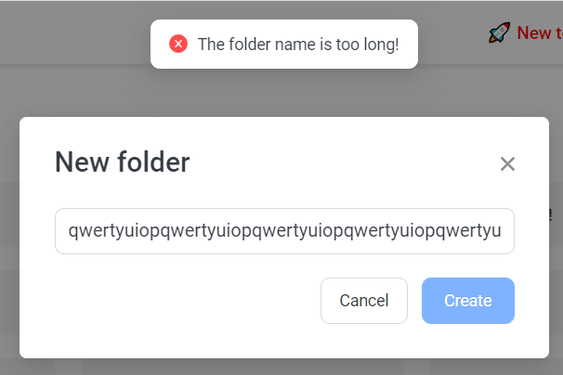 | Папка не создана | Анисковец | Charles 4.3.1,Google Chrome, Версия 107.0.5304.87 (Официальная сборка), (64 бит), laptop, Win 10×64 | passed
Пользователь вводит на одну букву меньше максимального количества букв - 59 | Critical | {"name":"qwertyuiopqwertyuiopqwertyuiopqwertyuiopqwertyuiopqwertyuio","parentID":"0"} | Папка создана | Анисковец | Charles 4.3.1,Google Chrome, Версия 107.0.5304.87 (Официальная сборка), (64 бит), laptop, Win 10×64 | passed | { "code": 1, "msg": "OK", "data": { "folder": { "tid": 4084505, "folderID": "F09R0Yvox2", "userID": "3864897", "userName": "", "userAvatar": "", "name": "qwertyuiopqwertyuiopqwertyuiopqwertyuiopqwertyuiopqwertyuio", "parentID": "0", "count": 0, "description": "", "sort": "create", "shareKey": "", "createdSec": 1668032112, "updatedSec": 1668032112, "isShare": 0 } } }
Пользователь вводит специальные символы | Critical | {"name":"!@#$%^&*()_+}","parentID":"0"} | Папка создана | Анисковец | Charles 4.3.1,Google Chrome, Версия 107.0.5304.87 (Официальная сборка), (64 бит), laptop, Win 10×64 | passed | { "code": 1, "msg": "OK", "data": { "folder": { "tid": 4084492, "folderID": "F09g5JYpz2", "userID": "3864897", "userName": "", "userAvatar": "", "name": "!@#$%^&*()_+}", "parentID": "0", "count": 0, "description": "", "sort": "create", "shareKey": "", "createdSec": 1668031755, "updatedSec": 1668031755, "isShare": 0 } } }
Пользователь вводит буквы, цифры и специальные символы | Critical | {"name":"Test 232 !#$@%^&*()_+}|:\">?","parentID":"0"} | Папка создана | Анисковец | Charles 4.3.1,Google Chrome, Версия 107.0.5304.87 (Официальная сборка), (64 бит), laptop, Win 10×64 | passed | { "code": 1, "msg": "OK", "data": { "folder": { "tid": 4084496, "folderID": "F09GLVNXx8", "userID": "3864897", "userName": "", "userAvatar": "", "name": "Test 232 !#$@%^&*()_+}|:\\\">?", "parentID": "0", "count": 0, "description": "", "sort": "create", "shareKey": "", "createdSec": 1668031853, "updatedSec": 1668031853, "isShare": 0 } } }
Нагрузочное тестирование:
Создание папки "Test 13" 100 раз (iteration) и 5 совпадений (concurrency) | Critical | https://drive.google.com/file/d/1PXtc1EXyNAkkqT1_N7MW07S4ptlzAGu-/view?usp=sharing | Папки не созданы | Анисковец | Charles 4.3.1,Google Chrome, Версия 107.0.5304.87 (Официальная сборка), (64 бит), laptop, Win 10×64 | passed

